战斗系统简述
战斗系统简述

 | 1.游戏战斗系统的主要玩法为以战棋的形式对自己的战车下达指令在地图上移动，发现敌方的战车单位并攻击。

 | 2.战斗系统参考《战机少女》系列，并针对手机特点和手游玩家进行相应的改进和优化

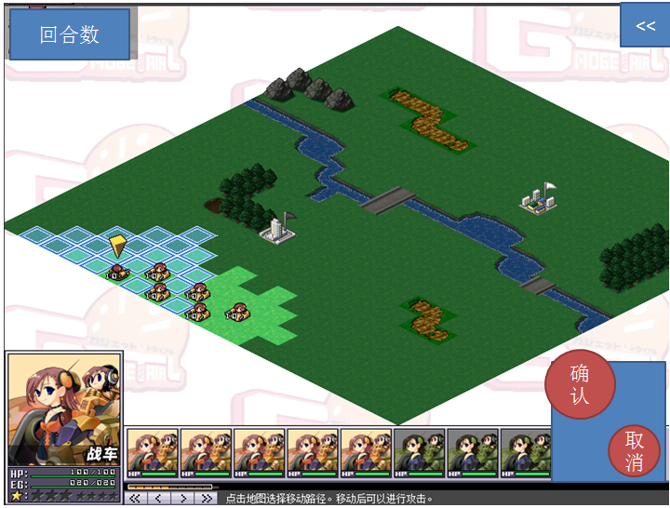
 | 3.战斗画面为斜45度SPRG

 | 4.游戏的战斗系统在传统的战棋操作上增加了行动顺序的概念。
 | 以战机少女为例

 | 当轮到一个己方单位行动时，己方单位出现可以移动的位置以及可被攻击的目标指示

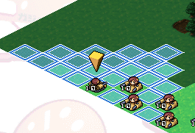

 | 无论己方是选择移动还是攻击，都需要二次确认，
 | 移动和攻击为并行单线选择，即一个单位的行动回合内只能做到移动或者攻击，无法在移动后进行攻击或者攻击后进行移动
 | 在行动完成之后都需要设置朝向，设置朝向也需要二次确认。
 | 朝向设置完成后即视为该单位本回合内完全行动完毕。轮到下一单位进行行动

 | 5.战斗系统特点：增加了AT值的概念，AT值即Action，称之为行动力或者行动值，在一些日系SRPG，如空之轨迹sc中存在，虽然并非是新鲜的系统，但对于游戏本身的
 | 节奏变化可以产生更多的影响。

 | 与普通SRPG相比增加了战争迷雾，增加了战场的不可预测性

 | 增加了目押射击系统，使得命中在一定程度上可以由玩家进行影响

 | 战斗结算的数值更真实向，不再是传统的HP增减的模式。

战斗队伍配置
战斗队伍

一个战斗小队内包含6个战车单位
玩家最多可以拥有4个战斗小队
玩家可以在编队界面对战斗小队进行编成
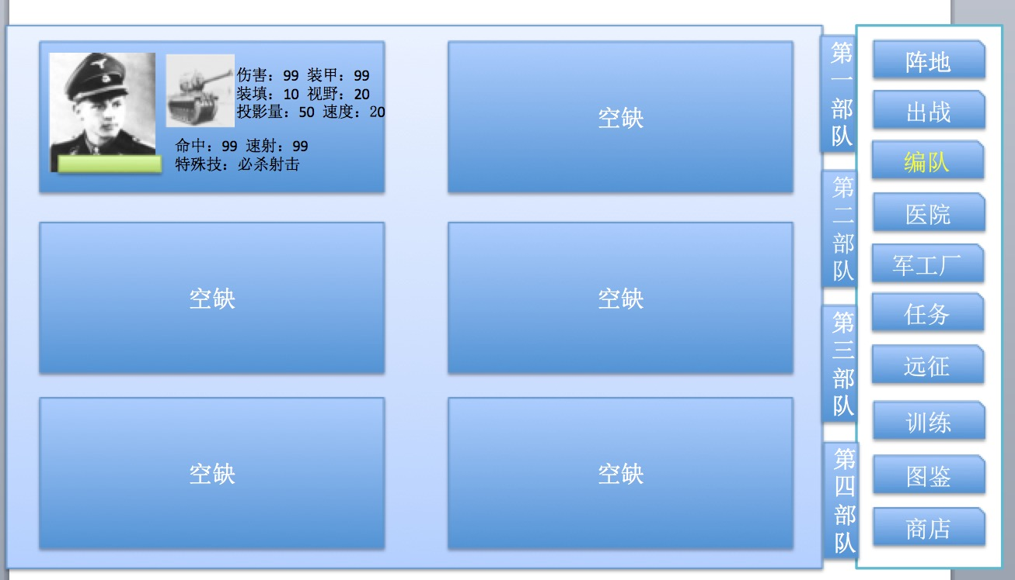

在每场战斗开始前需要玩家对小队的战斗位置进行设置，
战斗位置由关卡设计预先设置好，玩家只能决定该位置布置的单位，不能自由选择位置
这么做的目的是为了丰富PVE关卡的设置。

战场规则
战场规则

战场为诸多正方形格子拼接而成
一般情况下不小于20×20，战场形状视实际情况来决定，
由于战场相对于一般手游战棋更大，因此需要支持缩放功能，可参考Uniwar
每格只能同时存在一个战车单位
不同的地形对战车有不同的影响。
战场存在战争迷雾，对于非视野内的区域只能看到地形无法观察到是否有单位
战争迷雾采用阴影遮罩的形式

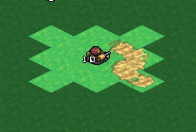

如上图：
正常情况下的坦克最大视野为以自身为中点，同移动力一样计算视野的范围

战场上地形会对视野值进行消耗，有些地形消耗得比较多，如森林，这种在地形上会有UI提示

 |  | （只是举例）

自己的坦克小队可以共享视野

未知敌人则代表该位置有敌方发动了攻击，但无法得知敌方的具体情况

战场上的地形要素主要存在以下几种

 | 砂地，不会造成任何影响

 | 草地，不会造成任何影响

 | 森林，移动力下降，隐蔽上升

 | 山地，移动力大幅下降，隐蔽大幅上升

 | 掩体，隐蔽上升

 | 无法移动，但不会遮挡视野

 | 无法移动，会一定程度上妨碍攻击

坦克的移动力即坦克的速度值，不同地块对于移动力是消耗操作
当一个坦克的剩余移动力小于一个地块的消耗需求时则无法移动到该地块

坦克的视野即坦克的视野值，不同地块对于视野值是消耗操作
当一个坦克的剩余视野值小于一个地块的消耗需求时，则该地块的战争迷雾不会取消。

战斗规则
战斗规则

行动次序说明
AT系统：

AT系统决定了行动顺序，简而言之，当一个单位的AT值为0时，即视为轮到该单位行动

AT值由两方面决定，一种为车的AT上限值，一种为车长（卡牌）的速射值。
具体关系为 初始AT值 = 坦克的AT上限值-车长的速射值

当战斗开始时，最初的行动次序为AT值的排序，此时可以用到上面的公式

当单位开始行动时（不分敌我），AT值就会发生变化，计算公式为
AT值= 初始AT值 - 当前行动单位的AT值
如果开始行动的是第一个单位，则意味着，
AT值=初始AT值 - 当前行动单位的初始AT值
满足只有AT值为0时才能行动的基本规则。

如果存在着AT值相等的情况，则
1.判定车长技能，有相应技能的优先行动
2.如果单位有相同的技能或者单位都没有技能，则对比单位之间的车长速射值的大小，速射值越高行动次序越高
3，如果1，3都不满足，则AI优先行动

当单位受击时，AT值也会上升，上升的数字为固定数字，可以由策划配置
如果受击单位的AT值已经达到当前该坦克的AT上限值，则不会增加。
单位行动完毕后，其AT值变为坦克AT上限值，并且在下一个单位开始行动时立刻进行一次AT值计算

游戏中所有已存活的的单位至少行动过一次，则视为一个回合结束，在AT数值的设计中，会存在一个单位在一个大回合内行动多次的情况
但要在数值中注意控制，避免出现一个在命中，火力都有很大优势在行动次数上也占优势的单位

例： | 一场战斗开始前敌我共ABC(我方单位）和DEF(敌方单位）6个单位，其AT相关详细属性如下
 |  | 坦克AT上限 |  | 车长速射 |  | 初始AT
 | A | 100 |  | 54 |  | 46
 | B | 150 |  | 72 |  | 78
 | C | 200 |  | 80 |  | 120
 | D | 100 |  | 40 |  | 60
 | E | 150 |  | 65 |  | 85
 | F | 205 |  | 85 |  | 120

 | 按照上边的公式计算初始AT 战斗开始时的次序应为
 | A 46 | D 60 | B 78 | E 85 | F 120 | C 120
 | 虽然F和C初始相同，但是由于F的车长的速射值高于C，因此排在C之前

 | A开始行动，所有单位减去A的当前AT值，排序情况为
 | A 0 | D 14 | B 32 | E 39 | F 74 | C 74

 | A行动完毕，D开始行动，排序情况为
 | D 0 | B 18 | E 25 | F 60 | C 60 | A 86

 | D攻击了B，导致B的AT值发生变化，增加20.在战斗行为完成后立刻生效，排序情况因此发生变化，注意：D此时只是完成攻击，还没有进行朝向设置操作，没有完成本次行动回合
 | D 0 | E 25 | B 38 | F 60 | C 60 | A 86

 | 当D结束了本次行动回合的操作后，新的排序情况
 | E 0 | B 13 | F 35 | C 35 | A 61 | D 75

 | E行动完毕，B开始行动
 | B 0 | F 22 | C 22 | A 48 | D 62 | E 137

 | B行动完毕，F开始行动
 | F 0 | C 0 | A 26 | D 40 | E 115 | B 128

 | F行动完毕，C开始行动
 | C 0 | A 26 | D 40 | E 115 | B 128 | F 205

 | 按照大回合的规则判定：所有已存活的的单位至少行动过一次，则视为一个回合结束，接下来为第二回合

行动次序UI表现
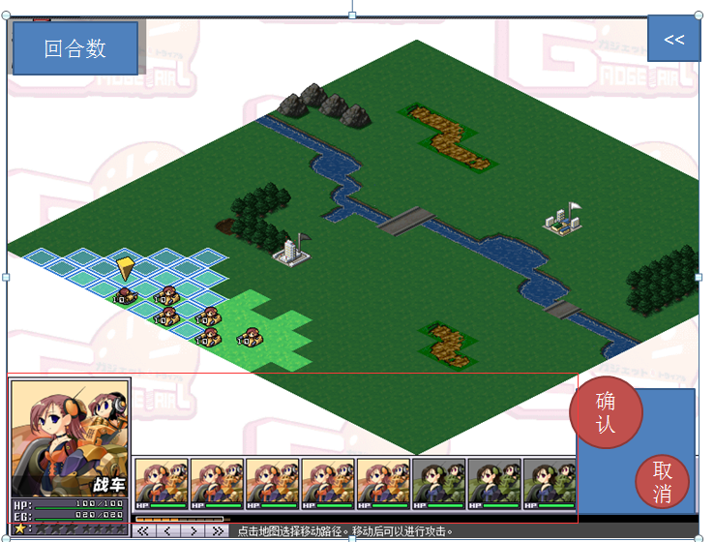

行动次序将在游戏画面下方以类似战机少女行动条的形式存在，但是具体表现有所不同，（PS，由于本游戏没有HP，请将下图所有HP当成AT条）

最左侧显示的当前可以行动的单位，包含了卡牌ICON,单位的战车型号，以及当前的AT条
右侧从左向右即当前接下来的行动次序，该栏可以通过滑动显示更多的单位行动次序，最多12个

虽然游戏机制中AP是减为0再行动，但在UI表现上是以AT值填充到最大时行动，AT条上还要有AT当前值和上限值的数字显示
玩家可以点击行动次序栏上的图标来选取其他单位，包括在视野内的敌方单位，如果不在视野内则无法选择，在视野内的单位要在icon上有所体现

最右侧则是行为的二次确认和取消按钮，在选中状态下不进行任何操作直接选确认则视为该单位不做任何移动或者攻击的指令直接进入朝向选择回合，但可以通过取消返回
具体逻辑参加逻辑流程图

选取状态
当轮到该单位行动时则自动选取该单位，在选取状态下显示出该单位的可移动范围和可攻击目标，已经当前可行动单位的UI标识

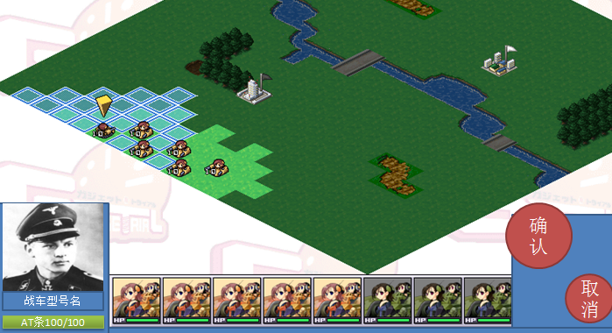

选取状态和攻击状态下玩家可以通过对行动次序栏操作任意切换单位进行选取，被选取的单位会同样出现可移动范围和可攻击目标，但只有当前可行动单位可以进行实际操作，其他单位只是展示
在选取了非当前行动单位展示移动范围和攻击目标时，点击其他单位则视为选取其他单位，点击非单位目标，如地块，区域，则视为取消当前选取，变为选取当前可行动单位的状态
每次切换到新的单位镜头都会跟上对该单位进行居中显示

行动规则
单位可以进行的行动为，移动，攻击，设置朝向
其中，移动和攻击为并行不可叠加操作，即一个单位在一次行动回合中，只能选择攻击或者移动，
设置朝向则在移动或者攻击行为结束后可以设置

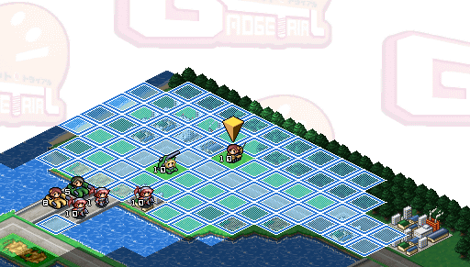

移动规则：
玩家的移动范围由移动力来决定，地形会消耗移动力
玩家不能移动到已部署单位的地块，这种情况下即使该地块处于玩家移动力消耗之内也不会显示可移动区域的UI
玩家通过点击地面的方式实现移动部署
当玩家点击了一个期望部署的对面后，显示出路线，以及在终点位置出现UI标识

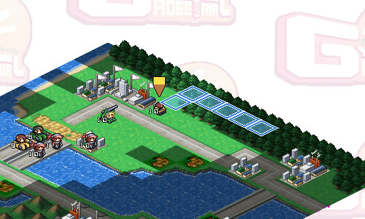

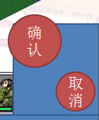

此时点击确认，则单位就会按照路线向指定地点移动
点击取消，则取消这次部署重新回到选取状态进行部署
移动中无法穿越敌方单位，无论敌我双方
如果敌人在视野内，则移动路径本身就要考虑敌方所在的位置，需要避开敌方
如果在路线上的战争迷雾中存在着敌方单位，则移动的单位就会停在该路线上敌方单位的前一个区域

战斗规则：
选择可以攻击的目标，视为进入攻击状态，则画面上方会出现敌我双方的重要属性对比

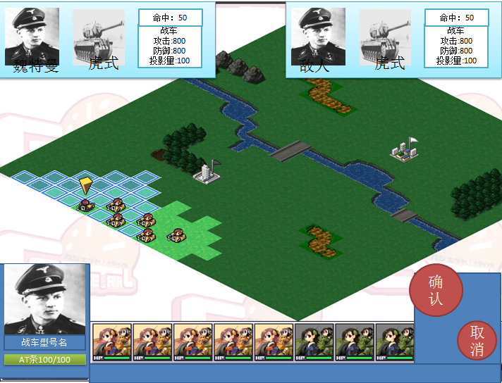

此时如果选取可以被攻击的其他目标，则敌方的数据会更新为当前选取的攻击目标的数据
如果选择非攻击目标则使为从攻击状态中脱出，上方的属性UI消失
在选取了可以被攻击的目标之后如果选择确认则会进入攻击执行阶段，开始切入战斗画面
在进入了攻击状态后如果选择取消则视为从攻击状态中脱出变为普通的选取状态

旋转炮塔的攻击距离为以自身为原点的8格
固定炮塔的攻击距离以己方朝向的3格范围内纵深的8格来计算
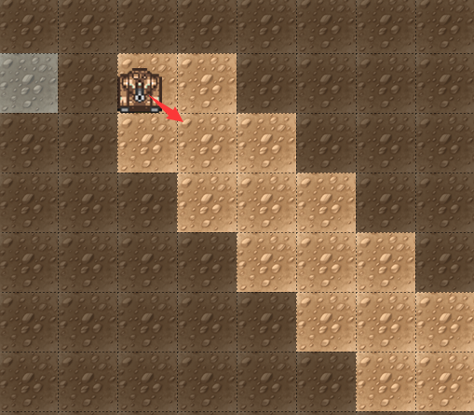
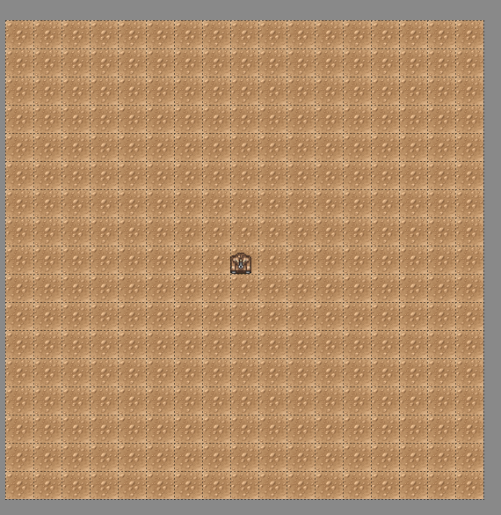

战斗画面：
选择确认进行攻击后，攻击单位的车长进行攻击确认表演，

当然我们可做得更酷炫一些，例如

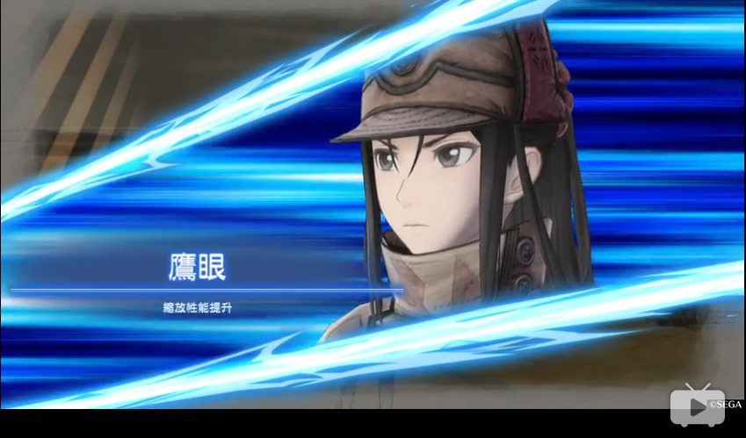

攻击确认表演完成后，进入模拟开炮界面
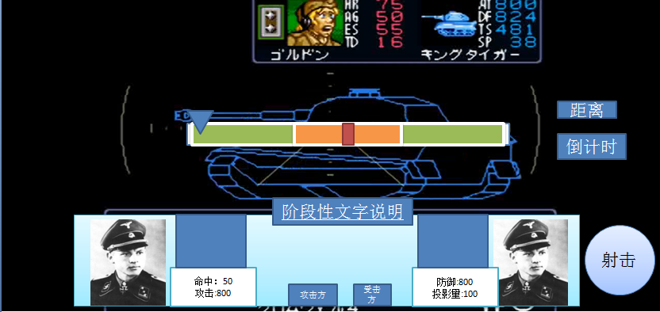

画面中央出现目标的线框图和命中区间条
目标线框图呈现的角度为当前攻击的角度，
目标的线框图同时还能呈现出目标的各部位区域强弱和要害
画面右下方是射击按钮，开始时命中区间条会有浮标快速的来回移动，按下射击时会停下，停下时所在区间位置决定命中结果是未命中，命中还是命中弱点

根据命中结果来决定下方中央的数据面板是否开始进行数据结算的演出

如果命中，则在敌方坦克线框图上被命中的位置出现爆炸表现效果
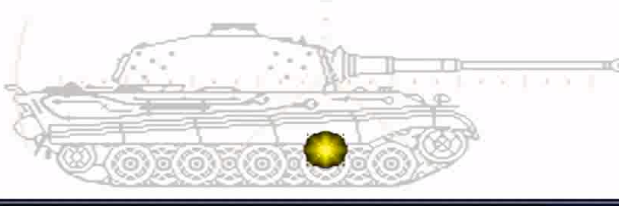

 |  |  |  |  |  |  |  |  |  | s

攻击会出现以下结果：
击毁：彻底丧失战斗力，而后爆炸
炮塔损毁：陷入无法攻击状态，N回合自动回复
履带损毁：陷入无法移动状态，N回合后自动回复
未命中
命中无部位损毁
炮塔损毁和履带损毁为覆盖状态，即已经进入该状态的坦克在状态中继续被攻击造成相同状态时，原状态被新状态覆盖，但炮塔损毁和履带损毁是可以同时存在的

完成后离开该界面返回到战场主画面，车长进行战斗结算表演

当然我希望能做的更帅点。

设置朝向
坦克总共可以设置8个朝向，但是在表现上为一个圆形，由程序自动帮玩家辅助矫正想要的方位
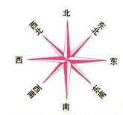

当玩家移动完成或者攻击完成后即进入设置朝向的环节
设置朝向需要二次确认
朝向设置完成后即视为被单位完成该次行动回合，轮到下一个单位进行行动

胜利条件
PVE中的关卡主要分为两类，进攻战和防守战，两者的胜利条件有所差异
进攻战：N个战斗回合内全歼敌方战车单位
防守战：全歼地方战车单位，或者N个战斗回合内己方依然存在着存活的战车单位

战斗胜利后即进入结算

战斗失败则返回主界面

玩家可以通过战斗结算获得资源，单位和经验
玩家在战斗中的损失不会自动恢复。

 |  |  |  |  | 击穿计算 |  |  |  | 部位破坏计算
具体公式
 |  |  |  |  | 攻击方主炮穿甲值 |  |  | A1 | 炮弹类型加成
命中率计算 |  |  |  |  | 攻击方驾驶员技能加成 |  |  | A2
 |  |  |  |  |  |  |  |  | 驾驶员技能影响
攻击方移动状态命中率惩罚 |  |  | D1 |  | 防御方被弹部位装甲值 |  |  | B1
防御方移动状态命中率惩罚 |  |  | D2 |  | 防御方掩体防御加成 |  |  | B2
防御方掩体命中率惩罚 |  |  | D3 |  | 防御方驾驶员技能加成 |  |  | B3
攻击距离惩罚 |  |  | D4
 |  |  | A1
攻击方驾驶员命中数值 |  |  | A2
攻击方驾驶员技能加成
 |  |  | B1 |  | 计算流程 |  |  |  | 计算流程
防御方投影量
 |  |  |  |  | 攻击命中后，根据计算公示计算是否击穿 |  |  |  | 攻击命中，未击毁目标时，根据计算公示计算是否破坏部位
计算流程 |  |  |  |  | 判定击穿，直接击毁目标
 |  |  |  |  |  |  |  |  | 攻击命中炮塔，可随机破坏主炮或炮塔座圈
根据计算公示计算攻击方此次攻击是否命中 |  |  |  |  | 计算公式：待定 |  |  |  | 攻击命中车体，可随机破坏履带
1/2随机命中部位：车体or炮塔
 |  |  |  |  |  |  |  |  | 固定炮塔类单位无法被破坏炮塔座圈
计算公式：待定
 |  |  |  |  |  |  |  |  | 计算公式：待定

 | 投影量距离衰减
 | 4 | 0.5 | 0.5
 | 3 | 0.7 | 0.7
 | 2 | 0.85 | 0.85
 | 1 | 0.95 | 0.95

 | 投影量=坦克投影量值*[100%-(5%*目标与坦克的距离格数*(1+目标与坦克的距离格数)/2）]*地形隐蔽值（90%or80%）

 | 车长命中=[100%-(5%*目标与坦克的距离格数*(1+目标与坦克的距离格数)/2）]

 | 命中=（投影量实际值+车长命中）

 | 如果有弱点。则弱点范围与命中共享，占命中的10% ，可配置
 | 范围条数值：400

 | 伤害=距离对应伤害值*个人技能加成-命中部位装甲值*个人技能加成

 | 实际伤害>0 击毁
 | -100<实际伤害<0

 |  | 1到20
 |  | 20到50
 |  | 50到100
 |  | >100
 |  |  |  |  |  |  | 1

